关系图
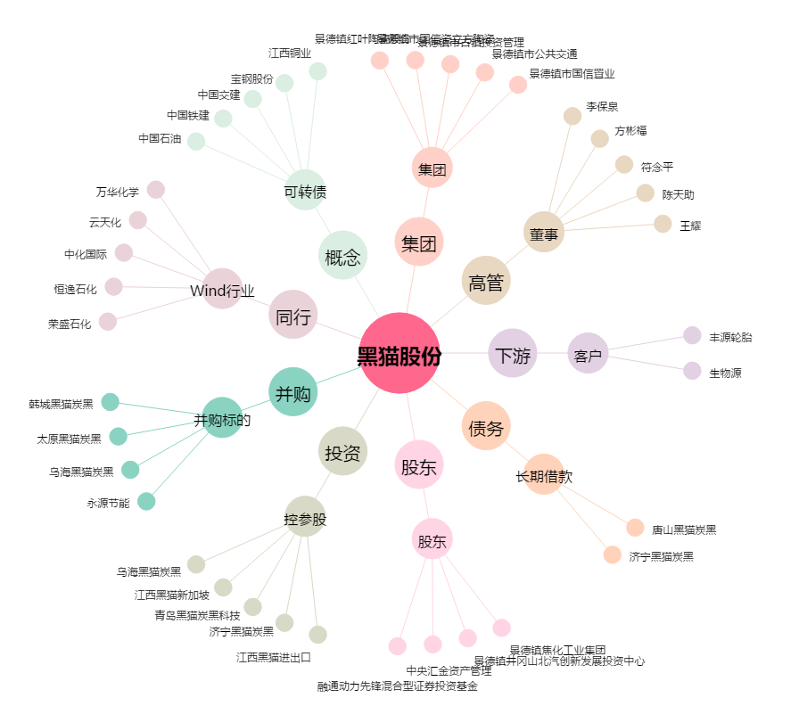
黑猫股份[002068.SZ] - 关系概览图

